BANANO
CARACTERISTICAS DE EMBALAJE
Ancho | 0,24 m | 0.24
Largo | 0,30 m | 0.3
Alto | 0,20 m | 0.2
Peso | 15 kg | 15
Cantidad | 21000 uni. | 21000 | OPERACIÓN DE OPCIONES P.A |  |  |  |  |  | CARAC. P.A.
 |  |  | 1.2 |  | 1 |  | 1.5 |  | CANTIDAD DE CAJAS | 112.00
 |  |  | 0.24 | 5 | 0.30 | 3.3333333333 | 0.20 | 7.5 | CANTIDAD DE PALLET A | 187.5
 |  |  | 0.3 | 4 | 0.24 | 4.1666666667 | 0.20 | 7.5 | PESO | 1705 | kg
 |  |  |  |  |  |  |  |  | VOLUMEN | 1.884 | m3

 |  |  | RESULTADOS |  |  | CAJAS | TENDIDOS | ALTURA DE PALLET
 |  |  | 5 | 3 | 7.5 | 15 | 7 | 1.57
CARACTERISTICAS PALLET A. |  |  | 4 | 4 | 7.5 | 16 | 7 | 1.57
Ancho | 1,20 m | 1.2
Largo | 1,00 m | 1
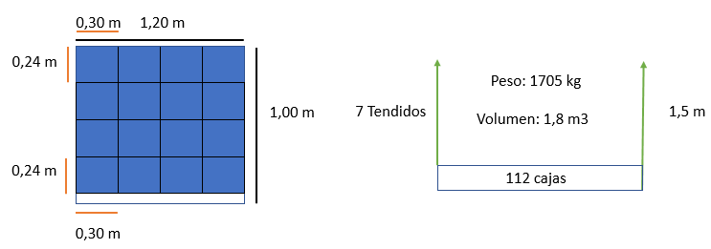
Alto | 0,17 m | 0.17
Peso sin carga | 25 kg | 25
Altura permitida | 1,5 m | 1.5

CARACTERISTICAS PALLET E. |  |  | OPERACIONES DE OPCIONES P.E |  |  |  |  |  | CARAC. P.E.
Ancho | 1,20 m | 1.2 | 1.2 |  | 0.8 |  | 1.5 |  | CANTIDAD DE CAJAS | 84
Largo | 0,80 m | 0.8 | 0.24 | 5 | 0.3 | 2.6666666667 | 0.2 | 7.5 | CANTIDAD DE PALLET E. | 250
Alto | 0,17 m | 0.17 | 0.3 | 4 | 0.24 | 3.3333333333 | 0.2 | 7.5 | PESO | 1282 | kg
Peso sin carga | 22 kg | 22 |  |  |  |  |  |  | VOLUMEN | 1.5072 | m3
Altura permitida | 1,5 m | 1.5

 |  |  | RESULTADOS |  |  | CAJAS | TENDIDOS | ALTURA DE PALLET
 |  |  | 5 | 2 | 7.5 | 10 | 7 | 1.57
 |  |  | 4 | 3 | 7.5 | 12 | 7 | 1.57

CONTENEDORES
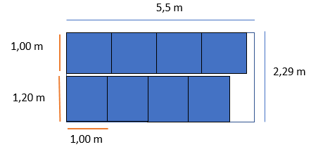
CARACTERISTICAS DE EMBALAJE
Ancho | 0,24 m | 0.24 | CONTENEDOR 20´ PALLET A. |  |  |  |  |  | CARAC. CONT.20´
Largo | 0,30 m | 0.30 | 2.29 |  | 5.5 |  | 2.27 |  | CANTIDAD CAJAS | 896
Alto | 0,20 m | 0.20 | 1.2 | 1.9083333333 | 1 | 5.5 | 1.57 | 1.4458598726 | CANTIDAD DE CONT. | 23.44
Peso | 15 kg | 15 | 1 | 2.29 | 1.2 | 4.5833333333 | 1.57 | 1.4458598726 | CANTIDAD DE PALLETS | 187.5
Cantidad | 21000 uni. | 21000 |  |  |  |  |  |  | PESO | 13640 | kg
 |  |  |  |  |  |  |  |  | VOLUMEN | 19.77 | m3
 |  |  | RESULTADOS |  |  | PALLETS | TENDIDOS | ALTURA DE PALLET | % DE UTILIDAD | 6866%
 |  |  | 1 | 5 | 1 | 5 | 1 | 1.57
CARACTERISTICAS CONTENEDOR 20´ |  |  | 2 | 4 | 1 | 8 | 1 | 1.57
Ancho | 2,29 m | 2.29
Largo | 5,5 m | 5.5
Alto | 2,27 m | 2.27
Neto | 27500 kg | 27500
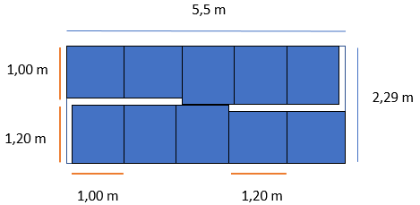
Capacidad m3 | 28,8 m3 | 28.8

 |  |  | CONTENEDOR 20´PALLET A. OPCIÓN 2 |  |  |  |  |  | CARAC. CONT 20´
 |  |  | 2.29 |  | 5.5 |  | 2.27 |  | CANTIDAD DE CAJAS | 1120
CARACTERISTICAS PALLET A. |  |  | 1.2 | 1.2 | 1 | 3 | 1.57 | 1.4458598726 | CANTIDAD CONT. | 18.75
Ancho | 1,20 m | 1.2 | 1 | 1 | 1.2 | 2.4 |  |  | CANTIDAD DE PALLETS | 187.5
Largo | 1,00 m | 1 |  | 2.2 |  | 5.4 |  |  | PESO | 17050 | kg
Alto | 0,17 m | 0.17 |  |  |  |  |  |  | VOLUMEN | 18.6516 | m3
Peso sin carga | 25 kg | 25 |  |  |  |  |  |  | % DE UTILIDAD | 6476%
Alto con carga | 1,69 m | 1.57 | RESULTADOS |  |  | PALLET | TENDIDOS | ALTURA DE PALLET
Peso con carga | 1705 kg | 1705 | 1 | 3 | 1 | 10 | 1 | 1.57
Cantidad de cajas | 112 uni. | 112 | 1 | 2
Cantidad de pallets | 116 palet a | 187.5 | 2 | 5

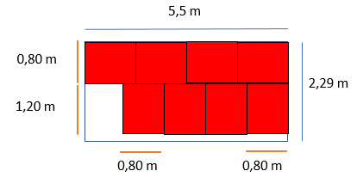
CARACTERISTICAS PALLET E. |  |  | CONTENEDOR 20´ PALLET E. |  |  |  |  |  | CARAC. CONT.20´
Ancho | 1,20 m | 1.2 | 2.29 |  | 5.5 |  | 2.27 |  | CANTIDAD CAJAS | 672
Largo | 0,80 m | 0.8 | 1.2 | 1.9083333333 | 0.8 | 6.875 | 1.57 | 1.4458598726 | CANTIDAD DE CONT. | 31
Alto | 0,17 m | 0.17 | 0.8 | 2.8625 | 1.2 | 4.5833333333 | 1.57 | 1.4458598726 | CANTIDAD DE PALLETS | 250
Peso sin carga | 22 kg | 22 |  |  |  |  |  |  | PESO | 10256 | kg
Alto con carga | 1,57 m | 1.57 |  |  |  |  |  |  | VOLUMEN | 19.77 | m3
Peso con carga | 1282 kg | 1282 |  |  |  |  |  |  | % DE UTILIDAD | 6866%
Cantidad de cajas | 84 uni. | 84 | RESULTADOS |  |  | PALLETS | TENDIDOS | ALTURA DE PALET
Cantidad de palets | 250 pallet e | 250 | 1 | 6 | 1 | 6 | 1 | 1.57
 |  |  | 2 | 4 | 1 | 8 | 1 | 1.57

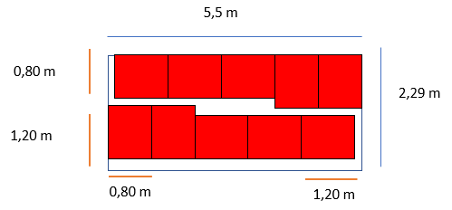

 |  |  | CONTENEDOR 20´ PALLET E. OPCIÓN 2 |  |  |  |  |  | CARAC. CONT 20´
 |  |  | 2.29 |  | 5.5 |  | 2.27 |  | CANTIDAD DE CAJAS | 840
 |  |  | 1.2 | 1.2 | 0.8 | 4 | 1.57 | 1.4458598726 | CANTIDAD CONT. | 25
 |  |  | 0.8 | 0.8 | 1.2 | 1.2 |  |  | CANTIDAD DE PALLETS | 250
 |  |  |  | 2 |  | 5.2 |  |  | PESO | 12820 | kg
 |  |  |  |  |  |  |  |  | VOLUMEN | 16.328 | m3
 |  |  |  |  |  |  |  |  | % DE UTILIDAD | 5669%
 |  |  | RESULTADOS |  |  | PALLETS | TENDIDOS | ALTURA DE PALLET
 |  |  | 1 | 4 | 1 | 10 | 1 | 1.57
 |  |  | 0.8 | 1
 |  |  | 2 | 5

 |  |  | CONTENEDOR 40´ PALLET A. |  |  |  |  |  | CARAC. CONT 40´
 |  |  | 2.29 |  | 11.59 |  | 2.54 |  | CANTIDAD DE CAJAS | 2016
 |  |  | 1.2 | 1.9083333333 | 1 | 11.59 | 1.57 | 1.6178343949 | CANTIDAD CONT. | 10.416666667
 |  |  | 1 | 2.29 | 1.2 | 9.6583333333 | 1.57 | 1.6178343949 | CANTIDAD DE PALLETS | 187.5
 |  |  |  |  |  |  |  |  | PESO | 30690 | kg
 |  |  |  |  |  |  |  |  | VOLUMEN | 41.669527 | m3
 |  |  |  |  |  |  |  |  | % DE UTILIDAD | 6173%
 |  |  | RESULTADOS |  |  | PALLETS | TENDIDOS | ALTURA DE PALLET
 |  |  | 1 | 11 | 1 | 11 | 1 | 1.57
 |  |  | 2 | 9 | 1 | 18 | 1 | 1.57

CARACTERISTICAS CONTENEDOR 40´
Ancho | 2,29 m | 2.29
Largo | 11,59 m | 11.59
Alto | 2,54 m | 2.54
Neto | 29240 kg | 29240 | CONTENEDOR 40´ PALLET A. OPCIÓN 2 |  |  |  |  |  | CARAC. CONT 40´
Capacidad m3 | 67,5 m3 | 67.5 | 2.29 |  | 11.59 |  | 2.54 |  | CANTIDAD DE CAJAS | 2240
 |  |  | 1.2 | 1.2 | 1 | 1 | 1.57 | 1.6178343949 | CANTIDAD CONT. | 9.375
 |  |  | 1 | 1 | 1.2 | 10.8 |  |  | CANTIDAD DE PALLETS | 187.5
 |  |  |  | 2.2 |  | 11.8 |  |  | PESO | 34100 | kg
 |  |  |  |  |  |  |  |  | VOLUMEN | 40.7572 | m3
 |  |  |  |  |  |  |  |  | % DE UTILIDAD | 6038%
 |  |  | RESULTADOS |  |  | PALLETS | TENDIDOS | ALTURA DE PALLET
 |  |  | 1 | 1 | 1 | 20 | 1 | 1.57
 |  |  | 1 | 9
 |  |  | 2 | 10

 |  |  | CONTENEDOR 40´ PALLET E. |  |  |  |  |  | CARAC. CONT. 40´
 |  |  | 2.29 |  | 11.59 |  | 2.54 |  | CANTIDAD DE CAJAS | 1512
 |  |  | 1.2 | 1.9083333333 | 0.8 | 14.4875 | 1.57 | 1.6178343949 | CANTIDAD DE CONT. | 13.888888889
 |  |  | 0.8 | 2.8625 | 1.2 | 9.6583333333 | 1.57 | 1.6178343949 | CANTIDAD DE PALLETS | 250
 |  |  |  |  |  |  |  |  | PESO | 23076 | kg
 |  |  |  |  |  |  |  |  | VOLUMEN | 41.669527 | m3
 |  |  |  |  |  |  |  |  | % DE UTILIDAD | 6173%
 |  |  | RESULTADOS |  |  | PALLETS | TENDIDOS | ALTURA DE PALLET
 |  |  | 1 | 14 | 1 | 14 | 1 | 1.57
 |  |  | 2 | 9 | 1 | 18 | 1 | 1.57

 |  |  | CONTENEDOR 40´ PALLET E. OPCION 2 |  |  |  |  |  | CARAC. CONT 40´
 |  |  | 2.29 |  | 11.59 |  | 2.27 |  | CANTIDAD DE CAJAS | 1680
 |  |  | 1.2 | 1.2 | 0.8 | 1.6 | 1.57 | 1.4458598726 | CANTIDAD CONT. | 12.5
 |  |  | 0.8 | 0.8 | 1.2 | 9.6 |  |  | CANTIDAD DE PALLETS | 250
 |  |  |  | 2 |  | 11.2 |  |  | PESO | 25640 | kg
 |  |  |  |  |  |  |  |  | VOLUMEN | 35.168 | m3
 |  |  |  |  |  |  |  |  | % DE UTILIDAD | 5210%
 |  |  | RESULTADOS |  |  | PALLETS | TENDIDOS | ALTURA DE PALLET
 |  |  | 1 | 2 | 1 | 20 | 1 | 1.57
 |  |  | 1 | 8
 |  |  | 2 | 10

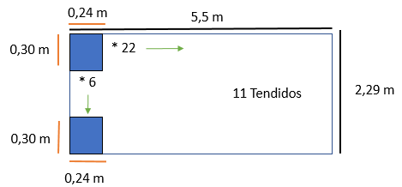

 |  |  | CONTENEDOR 20´ SIN PALLET |  |  |  |  |  | CARAC. CONT 20´
CARACTERISTICAS DE EMBALAJE |  |  | 2.29 |  | 5.5 |  | 2.27 |  | CANTIDAD DE CAJAS | 1694
Ancho | 0,24 m | 0.24 | 0.24 | 9.5416666667 | 0.30 | 18.333333333 | 0.2 | 11.35 | CANTIDAD CONT. | 12.396694215
Largo | 0,30 m | 0.30 | 0.3 | 7.6333333333 | 0.24 | 22.916666667 | 0.2 | 11.35 | CANTIDAD DE CAJAS T. | 21000
Alto | 0,20 m | 0.20 |  |  |  |  |  |  | PESO | 25410 | kg
Peso | 15 kg | 15 |  |  |  |  |  |  | VOLUMEN | 24.3936 | m3
Cantidad | 21000 uni. | 21000 |  |  |  |  |  |  | % DE UTILIDAD | 8470%
 |  |  | RESULTADOS |  |  | CAJAS | TENDIDOS | ALTURA DE CARGA
 |  |  | 9 | 18 | 11 | 162 | 11 | 2.2
 |  |  | 7 | 22 | 11 | 154 | 11 | 2.2
CARACTERISTICAS CONTENEDOR 20´ |  |  | 2.1 | 5.28
Ancho | 2,29 m | 2.29
Largo | 5,5 m | 5.5
Alto | 2,27 m | 2.27
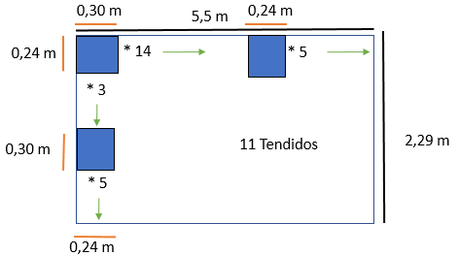
Neto | 27500 kg | 27500
Capacidad m3 | 28,8 m3 | 28.8
 |  |  | CONTENEDOR 20´ SIN PALLET OPCIÓN 2 |  |  |  |  |  | CARAC. CONT 40´
 |  |  | 2.29 |  | 5.5 |  | 2.27 |  | CANTIDAD DE CAJAS | 1672
 |  |  | 0.24 | 1.2 | 0.3 | 4.2 | 0.2 | 11.35 | CANTIDAD CONT. | 12.559808612
 |  |  | 0.3 | 0.9 | 0.24 | 1.2 |  |  | CANTIDAD DE CAJAS T. | 21000
 |  |  |  | 2.1 |  | 5.4 |  |  | PESO | 25080 | kg
 |  |  |  |  |  |  |  |  | VOLUMEN | 24.948 | m3
 |  |  |  |  |  |  |  |  | % DE UTILIDAD | 8662%
 |  |  | RESULTADOS |  |  | CAJAS | TENDIDOS | ALTURA DE CARGA
 |  |  | 5 | 5 | 11 | 152 | 11 | 2.2
 |  |  | 3 | 14
 |  |  | 8 | 19

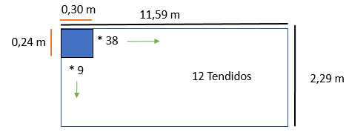
CARACTERISTICAS CONTENEDOR 40´
Ancho | 2,29 m | 2.29 | CONTENEDOR 40´ SIN PALLET |  |  |  |  |  | CARAC. CONT 40´
Largo | 11,59 m | 11.59 | 2.29 |  | 11.59 |  | 2.54 |  | CANTIDAD DE CAJAS | 4104
Alto | 2,54 m | 2.54 | 0.24 | 9.5416666667 | 0.3 | 38.633333333 | 0.2 | 12.7 | CANTIDAD CONT. | 5.1169590643
Neto | 29240 kg | 29240 | 0.3 | 7.6333333333 | 0.24 | 48.291666667 | 0.2 | 12.7 | CANTIDAD DE CAJAS T. | 21000
Capacidad m3 | 67,5 m3 | 67.5 |  |  |  |  |  |  | PESO | 61560 | kg
 |  |  |  |  |  |  |  |  | VOLUMEN | 59.0976 | m3
 |  |  |  |  |  |  |  |  | % DE UTILIDAD | 8755%
 |  |  | RESULTADOS |  |  | CAJAS | TENDIDOS | ALTURA DE CARGA
 |  |  | 7 | 48 | 12 | 336 | 12 | 2.4
 |  |  | 9 | 38 | 12 | 342 | 12 | 2.4
 |  |  | 2.16 | 11.4 | 2.4

 |  |  | CONTENEDOR 40´ SIN PALLET OPCIÓN 2 |  |  |  |  |  | CARAC. CONT 40´
 |  |  | 2.29 |  | 11.59 |  | 2.54 |  | CANTIDAD DE CAJAS | 3696
 |  |  | 0.24 | 1.2 | 0.30 | 9.6 | 0.2 | 12.7 | CANTIDAD CONT. | 5.6818181818
 |  |  | 0.30 | 0.6 | 0.24 | 1.92 |  |  | CANTIDAD DE CAJAS T. | 21000
 |  |  |  | 1.8 |  | 11.52 |  |  | PESO | 55440 | kg
 |  |  |  |  |  |  |  |  | VOLUMEN | 49.7664 | m3
 |  |  |  |  |  |  |  |  | % DE UTILIDAD | 7373%
 |  |  | RESULTADOS |  |  | CAJAS | TENDIDOS | ALTURA DE CARGA
 |  |  | 5 | 34 | 12 | 308 | 12 | 2.4
 |  |  | 2 | 10
 |  |  | 7 | 44

CONTENEDORES DE MANGO
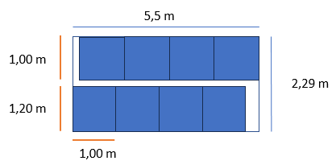
CARACTERISTICAS DE EMBALAJE
Ancho | 0,20 m | 0.2 | CONTENEDOR 20´ PALLET A. |  |  |  |  |  | CARAC. CONT.20´
Largo | 0,25 m | 0.24 | 2.29 |  | 5.5 |  | 2.27 |  | CANTIDAD CAJAS | 1344
Alto | 0,17 m | 0.17 | 1.2 | 1.9083333333 | 1 | 5.5 | 1.36 | 1.6691176471 | CANTIDAD DE CONT. | 8.93
Peso | 16 kg | 16 | 1 | 2.29 | 1.2 | 4.5833333333 | 1.36 | 1.6691176471 | CANTIDAD DE PALLETS | 71.4
Cantidad | 12000 uni. | 12000 |  |  |  |  |  |  | PESO | 21704 | kg
 |  |  |  |  |  |  |  |  | VOLUMEN | 17.13 | m3
 |  |  | RESULTADOS |  |  | PALLETS | TENDIDOS | ALTURA DE PALLET | % DE UTILIDAD | 5948%
 |  |  | 1 | 5 | 1 | 5 | 1 | 1.36
CARACTERISTICAS CONTENEDOR 20´ |  |  | 2 | 4 | 1 | 8 | 1 | 1.36
Ancho | 2,29 m | 2.29
Largo | 5,5 m | 5.5
Alto | 2,27 m | 2.27
Neto | 27500 kg | 27500
Capacidad m3 | 28,8 m3 | 28.8
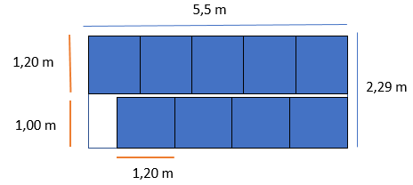
 |  |  | CONTENEDOR 20´PALLET A. OPCIÓN 2 |  |  |  |  |  | CARAC. CONT 20´
 |  |  | 2.29 |  | 5.5 |  | 2.27 |  | CANTIDAD DE CAJAS | 1512
CARACTERISTICAS PALLET A. |  |  | 1.2 | 1.2 | 1 | 5 | 1.36 | 1.6691176471 | CANTIDAD CONT. | 7.9365079365
Ancho | 1,20 m | 1.2 | 1 | 1 | 1.2 | 4.8 |  |  | CANTIDAD DE PALLETS | 71.428571429
Largo | 1,00 m | 1 |  | 2.2 |  | 5 |  |  | PESO | 24417 | kg
Alto | 0,17 m | 0.17 |  |  |  |  |  |  | VOLUMEN | 14.96 | m3
Peso sin carga | 25 kg | 25 |  |  |  |  |  |  | % DE UTILIDAD | 5194%
Alto con carga | 1,36 m | 1.36 | RESULTADOS |  |  | PALLET | TENDIDOS | ALTURA DE PALLET
Peso con carga | 2713 kg | 2713 | 1 | 5 | 1 | 9 | 1 | 1.36
Cantidad de cajas | 168 uni. | 168 | 1 | 4
Cantidad de pallets | 71 pallet a | 71 | 2 | 9

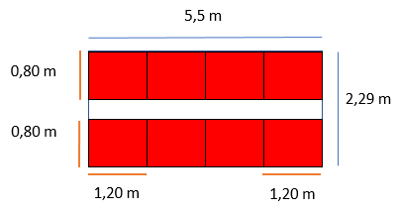

CARACTERISTICAS PALLET E. |  |  | CONTENEDOR 20´ PALLET E. |  |  |  |  |  | CARAC. CONT.20´
Ancho | 1,20 m | 1.2 | 2.29 |  | 5.5 |  | 2.27 |  | CANTIDAD CAJAS | 1008
Largo | 0,80 m | 0.8 | 1.2 | 1.9083333333 | 0.8 | 6.875 | 1.36 | 1.6691176471 | CANTIDAD DE CONT. | 12
Alto | 0,17 m | 0.17 | 0.8 | 2.8625 | 1.2 | 4.5833333333 | 1.36 | 1.6691176471 | CANTIDAD DE PALLETS | 95
Peso sin carga | 22 kg | 22 |  |  |  |  |  |  | PESO | 16304 | kg
Alto con carga | 1,36 m | 1.36 |  |  |  |  |  |  | VOLUMEN | 17.13 | m3
Peso con carga | 2038 kg | 2038 |  |  |  |  |  |  | % DE UTILIDAD | 5948%
Cantidad de cajas | 126 uni. | 126 | RESULTADOS |  |  | PALETS | TENDIDOS | ALTURA DE PALLET
Cantidad de pallets | 95 pallet e | 95 | 1 | 6 | 1 | 6 | 1 | 1.36
 |  |  | 2 | 4 | 1 | 8 | 1 | 1.36

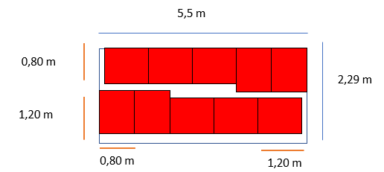

 |  |  | CONTENEDOR 20´ PALET E. OPCIÓN 2 |  |  |  |  |  | CARAC. CONT 20´
 |  |  | 2.29 |  | 5.5 |  | 2.27 |  | CANTIDAD DE CAJAS | 1360.8
 |  |  | 1.2 | 1.2 | 0.8 | 4 | 1.36 | 1.6691176471 | CANTIDAD CONT. | 8.8183421517
 |  |  | 0.8 | 0.8 | 1.2 | 1.2 |  |  | CANTIDAD DE PALLETS | 95.238095238
 |  |  |  | 2 |  | 5.2 |  |  | PESO | 22010.4 | kg
 |  |  |  |  |  |  |  |  | VOLUMEN | 14.144 | m3
 |  |  |  |  |  |  |  |  | % DE UTILIDAD | 4911%
 |  |  | RESULTADOS |  |  | PALLETS | TENDIDOS | ALTURA DE PALLET
 |  |  | 1 | 5 | 1 | 10.8 | 1 | 1.36
 |  |  | 0.8 | 1
 |  |  | 1.8 | 6

 |  |  | CONTENEDOR 40´ PALLET A. |  |  |  |  |  | CARAC. CONT 40´
 |  |  | 2.29 |  | 11.59 |  | 2.54 |  | CANTIDAD DE CAJAS | 3024
 |  |  | 1.2 | 1.9083333333 | 1 | 11.59 | 1.36 | 1.8676470588 | CANTIDAD CONT. | 3.9682539683
 |  |  | 1 | 2.29 | 1.2 | 9.6583333333 | 1.36 | 1.8676470588 | CANTIDAD DE PALLETS | 71.428571429
 |  |  |  |  |  |  |  |  | PESO | 48834 | kg
 |  |  |  |  |  |  |  |  | VOLUMEN | 36.095896 | m3
 |  |  |  |  |  |  |  |  | % DE UTILIDAD | 5348%
 |  |  | RESULTADOS |  |  | PALLETS | TENDIDOS | ALTURA DE PALLET
 |  |  | 1 | 11 | 1 | 11 | 1 | 1.36
 |  |  | 2 | 9 | 1 | 18 | 1 | 1.36

CARACTERISTICAS CONTENEDOR 40´
Ancho | 2,29 m | 2.29
Largo | 11,59 m | 11.59
Alto | 2,54 m | 2.54
Neto | 29240 kg | 29240 | CONTENEDOR 40´ PALLET A. OPCIÓN 2 |  |  |  |  |  | CARAC. CONT 40´
Capacidad m3 | 67,5 m3 | 67.5 | 2.29 |  | 11.59 |  | 2.54 |  | CANTIDAD DE CAJAS | 3696
 |  |  | 1.2 | 1.2 | 1 | 9 | 1.36 | 1.8676470588 | CANTIDAD CONT. | 3.2467532468
 |  |  | 1 | 1 | 1.2 | 2.4 |  |  | CANTIDAD DE PALLETS | 71.428571429
 |  |  |  | 2.2 |  | 11.4 |  |  | PESO | 59686 | kg
 |  |  |  |  |  |  |  |  | VOLUMEN | 34.1088 | m3
 |  |  |  |  |  |  |  |  | % DE UTILIDAD | 5053%
 |  |  | RESULTADOS |  |  | PALLETS | TENDIDOS | ALTURA DE PALLET
 |  |  | 1 | 9 | 1 | 22 | 1 | 1.36
 |  |  | 1 | 2
 |  |  | 2 | 11

 |  |  | CONTENEDOR 40´ PALLET E. |  |  |  |  |  | CARAC. CONT. 40´
 |  |  | 2.29 |  | 11.59 |  | 2.54 |  | CANTIDAD DE CAJAS | 2268
 |  |  | 1.2 | 1.9083333333 | 0.8 | 14.4875 | 1.36 | 1.8676470588 | CANTIDAD DE CONT. | 5.291005291
 |  |  | 0.8 | 2.8625 | 1.2 | 9.6583333333 | 1.36 | 1.8676470588 | CANTIDAD DE PALLETS | 95.238095238
 |  |  |  |  |  |  |  |  | PESO | 36684 | kg
 |  |  |  |  |  |  |  |  | VOLUMEN | 36.095896 | m3
 |  |  |  |  |  |  |  |  | % DE UTILIDAD | 5348%
 |  |  | RESULTADOS |  |  | PALLETS | TENDIDOS | ALTURA DE PALLET
 |  |  | 1 | 14 | 1 | 14 | 1 | 1.36
 |  |  | 2 | 9 | 1 | 18 | 1 | 1.36

 |  |  | CONTENEDOR 40´ PALLET E. OPCION 2 |  |  |  |  |  | CARAC. CONT 40´
 |  |  | 2.29 |  | 11.59 |  | 2.27 |  | CANTIDAD DE CAJAS | 2898
 |  |  | 1.2 | 1.2 | 0.8 | 11.2 | 1.36 | 1.6691176471 | CANTIDAD CONT. | 4.1407867495
 |  |  | 0.8 | 0.8 | 1.2 | 10.8 |  |  | CANTIDAD DE PALLETS | 95.238095238
 |  |  |  | 2 |  | 11.2 |  |  | PESO | 46874 | kg
 |  |  |  |  |  |  |  |  | VOLUMEN | 30.464 | m3
 |  |  |  |  |  |  |  |  | % DE UTILIDAD | 4513%
 |  |  | RESULTADOS |  |  | PALLETS | TENDIDOS | ALTURA DE PALLET
 |  |  | 1 | 14 | 1 | 23 | 1 | 1.36
 |  |  | 1 | 9
 |  |  | 1.8 | 23

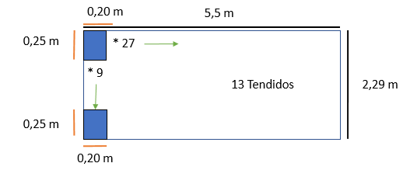

 |  |  | CONTENEDOR 20´ SIN PALLET |  |  |  |  |  | CARAC. CONT 20´
CARACTERISTICAS DE EMBALAJE |  |  | 2.29 |  | 5.5 |  | 2.27 |  | CANTIDAD DE CAJAS | 3159
Ancho | 0,20 m | 0.2 | 0.2 | 11.45 | 0.25 | 22 | 0.17 | 13.352941176 | CANTIDAD CONT. | 3.7986704653
Largo | 0,25 m | 0.25 | 0.25 | 9.16 | 0.2 | 27.5 | 0.17 | 13.352941176 | CANTIDAD DE CAJAS T. | 12000
Alto | 0,17 m | 0.17 |  |  |  |  |  |  | PESO | 50544 | kg
Peso | 16 kg | 16 |  |  |  |  |  |  | VOLUMEN | 26.8515 | m3
Cantidad | 12000 uni. | 12000 |  |  |  |  |  |  | % DE UTILIDAD | 9323%
 |  |  | RESULTADOS |  |  | CAJAS | TENDIDOS | ALTURA DE CARGA
 |  |  | 11 | 22 | 13 | 242 | 13 | 2.21
 |  |  | 9 | 27 | 13 | 243 | 13 | 2.21
CARACTERISTICAS CONTENEDOR 20´ |  |  | 2.25 | 5.4
Ancho | 2,29 m | 2.29
Largo | 5,5 m | 5.5
Alto | 2,27 m | 2.27
Neto | 27500 kg | 27500
Capacidad m3 | 28,8 m3 | 28.8
 |  |  | CONTENEDOR 20´ SIN PALLET OPCIÓN 2 |  |  |  |  |  | CARAC. CONT 20´
 |  |  | 2.29 |  | 5.5 |  | 2.27 |  | CANTIDAD DE CAJAS | 2184
 |  |  | 0.2 | 0.6 | 0.25 | 4 | 0.17 | 13.352941176 | CANTIDAD CONT. | 5.4945054945
 |  |  | 0.25 | 1.25 | 0.2 | 1 |  |  | CANTIDAD DE CAJAS T. | 12000
 |  |  |  | 1.85 |  | 5 |  |  | PESO | 34944 | kg
 |  |  |  |  |  |  |  |  | VOLUMEN | 20.4425 | m3
 |  |  |  |  |  |  |  |  | % DE UTILIDAD | 7098%
 |  |  | RESULTADOS |  |  | CAJAS | TENDIDOS | ALTURA DE CARGA
 |  |  | 3 | 5 | 13 | 168 | 13 | 2.21
 |  |  | 5 | 16
 |  |  | 8 | 21

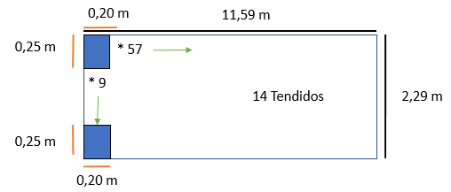

CARACTERISTICAS CONTENEDOR 40´
Ancho | 2,29 m | 2.29 | CONTENEDOR 40´ SIN PALLET |  |  |  |  |  | CARAC. CONT 40´
Largo | 11,59 m | 11.59 | 2.29 |  | 11.59 |  | 2.54 |  | CANTIDAD DE CAJAS | 7182
Alto | 2,54 m | 2.54 | 0.2 | 11.45 | 0.25 | 46.36 | 0.17 | 14.941176471 | CANTIDAD CONT. | 1.6708437761
Neto | 29240 kg | 29240 | 0.25 | 9.16 | 0.2 | 57.95 | 0.17 | 14.941176471 | CANTIDAD DE CAJAS T. | 12000
Capacidad m3 | 67,5 m3 | 67.5 |  |  |  |  |  |  | PESO | 114912 | kg
 |  |  |  |  |  |  |  |  | VOLUMEN | 61.047 | m3
 |  |  |  |  |  |  |  |  | % DE UTILIDAD | 9044%
 |  |  | RESULTADOS |  |  | CAJAS | TENDIDOS | ALTURA DE CARGA
 |  |  | 11 | 46 | 14 | 506 | 14 | 2.38
 |  |  | 9 | 57 | 14 | 513 | 14 | 2.38
 |  |  | 2.25 | 11.4

 |  |  | CONTENEDOR 40´ SIN PALLET OPCIÓN 2 |  |  |  |  |  | CARAC. CONT 40´
 |  |  | 2.29 |  | 11.59 |  | 2.54 |  | CANTIDAD DE CAJAS | 4312
 |  |  | 0.2 | 1 | 0.25 | 8.5 | 0.17 | 14.941176471 | CANTIDAD CONT. | 2.7829313544
 |  |  | 0.25 | 0.5 | 0.2 | 2 |  |  | CANTIDAD DE CAJAS T. | 12000
 |  |  |  | 1.5 |  | 10.5 |  |  | PESO | 68992 | kg
 |  |  |  |  |  |  |  |  | VOLUMEN | 37.485 | m3
 |  |  |  |  |  |  |  |  | % DE UTILIDAD | 5553%
 |  |  | RESULTADOS |  |  | CAJAS | TENDIDOS | ALTURA DE CARGA
 |  |  | 5 | 34 | 14 | 308 | 14 | 2.38
 |  |  | 2 | 10
 |  |  | 7 | 44

